周报
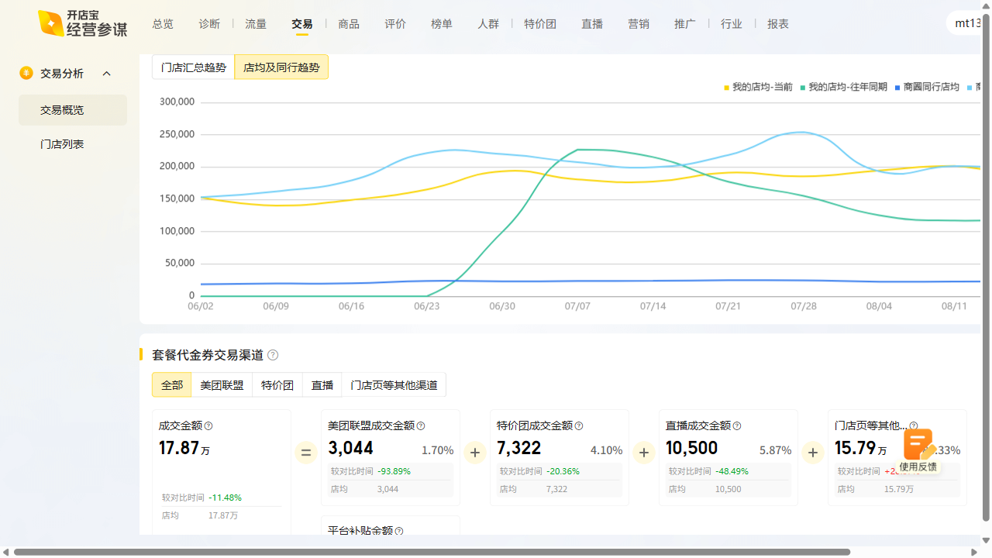
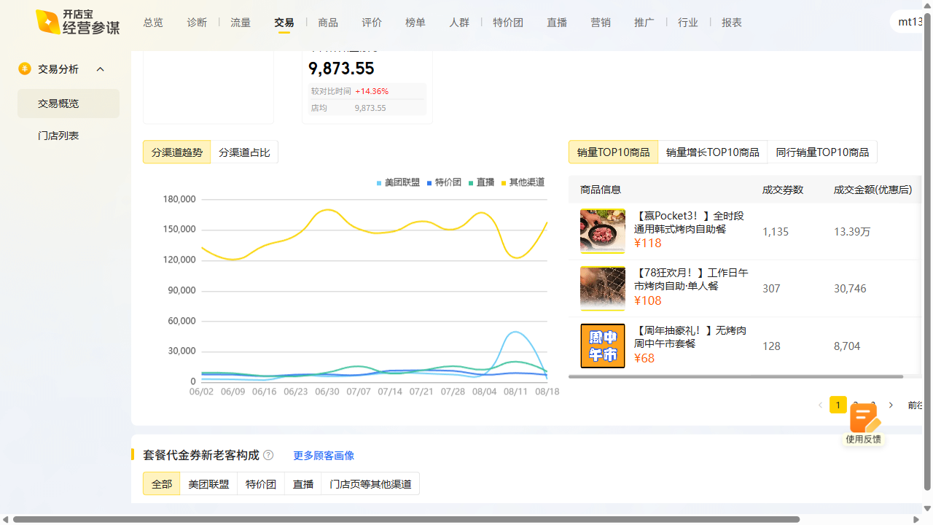
进士食堂周报数据复盘 2025-08-18~2025-08-24

曝光：3.39w（2.16w），环比176.4% 访问：5.5k（3.3k），环比147.0% 购买：728（528），环比264.0% 收藏打卡：收藏+104.26%，打卡+344.83%

